상품제안서
모두애 웰컴키트 스탠다드 | 상품코드: F19120

 |  |  |  |  |  |  | 02-412-0044 | www.easy1.co.kr
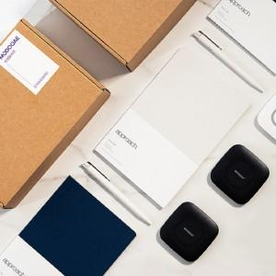

【상세/제작정보】 | ★인쇄 포함: 종이박스, 스티커제작, 줄노트_전사인쇄, 볼펜-UV인쇄 ★무선충전기, USB는 별도 추가 옵션으로 문의바랍니다.

【인쇄/포장옵션】 | / 포장불가능

【공급단가】 | 수량 | 50~ | 100~ | 500~ | 1,000~ | 2,000~
*VAT별도 | 단가 | 30,000원 | 29,520원 | 28,800원 | 28,080원 | 27,600원

【상품 URL】 | https://dev.easy1.co.kr:443/src/goods_detail.php?gdno=19120

